상품제안서
[바쏘] 메탈 핸들 진공 텀블러 500ml | 상품코드: F32555

 |  |  |  |  |  |  | 02-412-0044 | www.easy1.co.kr
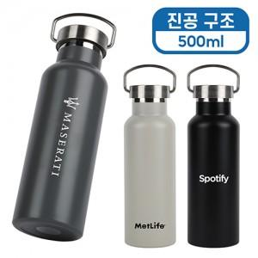

【상세/제작정보】

【인쇄/포장옵션】 | 실크, 레이저, 풀칼라, 컬러필름인쇄 / 포장지포장

【공급단가】 | 수량 | 100~ | 300~ | 500~ | 1,000~ | 3,000~
*VAT별도 | 단가 | 7,400원 | 7,100원 | 6,900원 | 6,800원 | 6,700원

【상품 URL】 | https://dev.easy1.co.kr:443/src/goods_detail.php?gdno=32555

